피어나는 연무
짙어지는 연무

기획 의도 |  |  |  |  거대한 둔기 류 무기인 곰방대의 타격 횟수가 적다는 단점을 보완합니다.
 |  |  |  |  전투가 지속될 수록 패시브 스킬의 효율이 증가하게 만들어주는 스킬입니다.
스킬 설명 |  |  |  | [기본 지속 효과] 기본 공격과 스킬 사용 시 '연무 강화' 효과 1스택 당 1회의 추가 타격이 발생합니다. ('연무 강화' 0스택으로 전투를 시작하며 최대 3스택까지 중첩할 수 있습니다.) [사용 시] 자신에게 '연무 강화' 효과를 1스택 부여한 후 즉시 턴을 획득합니다.

데이터
스킬 id |  |  |  |  | 스킬 이름 |  |  |  | 짙어지는 연무 |  |  | 재사용 대기 시간 | 4턴 | 속성 | 물
분류 |  |  |  | 자체 버프 형

스킬 연출 (30 fps 기준)
총 45 frame
frame |  | 0 |  |  |  |  | 30 |  |  |  | 45
모션
이펙트 |  | 이펙트 1 |  |  |  |  |  | 이펙트 2
효과 |  |  |  |  |  |  |  |  |  | 1

 | 1 | 곰방대에서 연무가 뿜어져 나와 아군을 향해 빨려 들어 갑니다. |  |  |  |  | 2 | 아군의 몸 주변에 연무가 일렁인 후 사라집니다.
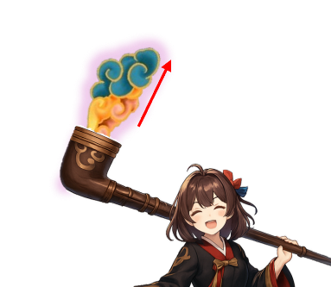

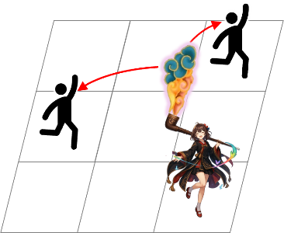
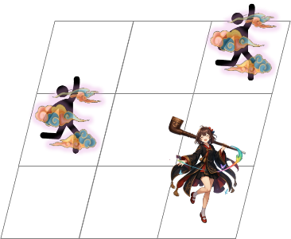

<인게임 시점>
<인게임 시점>

스킬 효과
효과 1 |  |  | 연무 강화 |  |  | 효과 2 |  | 턴 획득
자신 |  |  |  |  |  | 자신
연무 강화 1스택 부여 |  |  |  |  |  | 턴 획득

